一般事業所
〒 ：
住所：
 |  |  |  |  |  |  |  |  |  |  |  |  | 令和３年度 労働保険料等算定基礎賃金等の報告
 |  |  |  |  |  | 労働保険番号
 |  |  |  |  |  | 府 県 |  | 所掌 | 管轄 |  | 基幹番号 |  |  |  |  |  | 枝番
方書：
 |  |  |  |  |  | 4 | 7 | 1 | 0 | 1 | 9 | 3 | 0 | 0 | 1 | 6 |  |  | 3. 事業の概要 |  |  |  |  | 4. 特掲事業 |  |  |  | 5. 新年度賃金見込額
会社名ｶﾅ：
変更あり
 |  |  |  |  |  | 雇用保険事業所番号 |  |  |  |  |  |  |  |  |  |  |  |  |  |  |  |  |  |  | 1. 該当する |  |  |  | 1. 前年度と同額
会社名漢字：
 |  |  |  |  |  |  |  |  |  | ― |  |  |  |  |  |  | ― |  |  |  |  |  |  |  | 2. 該当しない |  |  |  | 2. 前年度と変わる
代表者名：
 |  |  |  |  |  | 事務組合名 |  |  |  |  |  |  |  |  |  |  |  |  |  |  |  |  |  |  |  |  |  |  | 労災 | 千円
電話番号：
 |  |  |  |  |  |  |  |  |  |  |  |  |  |  |  |  |  |  |  |  |  |  |  |  |  |  |  |  | 雇用 | 千円
 |  |  |  |  |  |  | ( TEL : |  |  |  |  |  |  |  |  | ) |  |  |  |  |  |  |  |  |  |  |  |  | 3. 委託解除年月日
 |  |  |  |  |  |  |  |  |  |  |  |  |  |  |  |  |  |  |  |  |  |  |  |  |  |  |  |  |  | 年 月 日

 | 項目 | 1.労災保険及び一般拠出金対象労働者数及び賃金 |  |  |  |  |  |  |  |  |  |  |  |  |  |  |  |  |  | 2.雇用保険対象被保険者数及び賃金
 |  | ①常用労働者 |  | ②役員で労働者扱いの者 |  |  |  | ③臨時労働者 |  |  |  |  |  |  |  | ④ 合 計 |  |  |  | ⑤被保険者 |  |  | ⑥役員で被保険者扱いの者 |  |  |  | ⑦ 合 計
 |  |  |  | (実質的な役員報酬分を除きます。) |  |  |  | (パートタイマー、アルバイト等) |  |  |  |  |  |  |  | (①＋②＋③) |  |  |  | (パートタイマー、アルバイト等雇用保険の被保険者とならないものを除く) |  |  | (実質的な役員報酬分を除きます。) |  |  |  | （⑤＋⑥）

この欄は記入不要
月別 |  | 人員 | 支払賃金 | 人員 | 支払賃金 |  |  | 人員 |  | 支払賃金 |  |  |  |  |  | 人員 |  | 支払賃金 |  | 人員 | 支払賃金 |  | 人員 |  | 支払賃金 |  | 人員 | 支払賃金
令和3年 4月
5 月
6 月
7 月
8 月
9 月
10 月
11 月
12 月
令和4年 1月
2 月
3 月
賞与 | 月
賞与 | 月
賞与 | 月
合計 |  | 人 | 0 | 人 | 0 |  |  | 人 |  | 0 |  |  |  |  |  | 人 |  |  |  | 人 | 0 |  | 人 |  | 0 |  | 人
 |  |  |  |  |  |  |  |  |  |  |  |  | 平均 |  |  | 0.00人 |  |  |  |  |  |  |  |  |  | 平均 | 0.00人

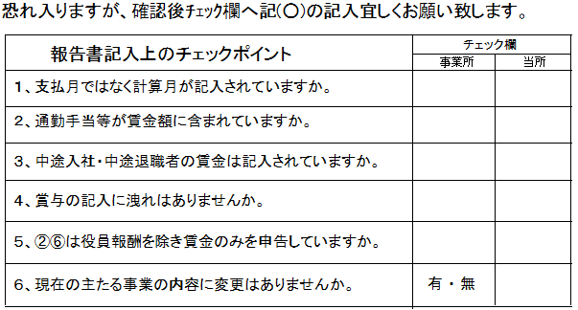

(注)
1. 本表の①欄には、常用労働者(パートタイマーの内、雇用保険の被保険者となる者を
含みます。)の数及び支払った賃金の額を記入して下さい。
2. ②欄には、役員のうち労災保険又は雇用保険が適用される者の数及び支払った
賃金の額を記入して下さい。
3. ③欄には、アルバイト等の臨時労働者及人員及び支払った賃金を記入して下さい。
（パートタイマの内雇用保険の被保険者とならない者についてはこの欄に含めます。）

 |  |  |  |  |  |  |  |  |  |  |  |  |  |  |  |  |  |  |  |  |  | 上記のとおり報告します。

 |  |  |  |  |  |  |  |  |  |  |  |  |  |  |  |  |  |  |  |  |  |  |  | 令和 年 月 日

 |  |  |  |  |  |  |  |  |  |  |  |  |  |  |  |  |  |  |  |  |  |  |  | 事業主氏名 |  |  |  |  |  |  | 印
 |  |  |  |  |  |  |  |  |  |  |  |  |  |  |  |  |  |  |  |  |  |  |  | （担当者名： ）

